CANTEIRO

Obra | Monolyt
Empresa | Blue Heaven
Revisão | R00 |  |  |  |  | Número de funcionários |  |  |  | Produtividade média (h/m2)
LEVANTAMENTO QUANTITATIVO |  |  |  |  |  | Área construída | - |  |  | A.C/prazo | #DIV/0!
 |  |  |  |  |  | Prazo da obra | - | meses |  | Pm | 49 | h/m2
Instalações de canteiro |  |  |  |  |  | NF | #DIV/0! | funcionários
 |  |  |  |  |  | Pavimentos | -
Instalações de canteiro |  |  |  |  |  | Equipe administrativa | 5.00 | funcionários

 | Descrição | Unidade | Quantidade
 | Produtividade média | m2 / mês | 408.15 |  |  | Barracão interno | 242.00
 | Pm | h/m2 | 45.00 |  |  | Externo | 96.80
 | Numero de funcionários | un | 103.00
 | Equipe administrativa | un | 10.00 |  |  |  | 338.80
 | Pontos de água e esgoto | un | 6.00 | 20 funcionários/ponto
 | Bebedouro | un | 1.00 | 1 / 5 pav. |  | Área refeitório | 1.00 | m²/funcionários
 | Ferramentas | R$ | R$ 82,400.00 | 800,00/func. |  |  | #DIV/0! | m²
 | EPI | R$ | R$ 51,500.00 | 500,00/func.
 | Banheiro | un | 6.00 | 1/20 func |  | Área de vestiário | 1.50 | m²/funcionários
 |  |  |  |  |  |  | #DIV/0! | m²
Mobiliário de canteiro

 | Descrição | Unidade | Quantidade | Custo unitário | Custo total
 | Cadeira | un | 15.00 | 200.00 | 3,000.00
 | Mesa | un | 2.00 | 1,000.00 | 2,000.00
 | Ar condicionado | un | 4.00 | 5,000.00 | 20,000.00
 | Armário | m | 28.00 | 900.00 | 25,200.00
 | Escrivaninha | un | 10.00 | 800.00 | 8,000.00
 | TOTAL |  |  |  | 58,200.00
 | Descrição | Unidade | Quantidade | Custo unitário | Custo total
 | Computador pessoal | un | 10.00 | 6,000.00 | 60,000.00 | Área sanitários | #DIV/0! | m²
 | Impressora | un | 2.00 | 2,000.00 | 4,000.00
 | Roteador | un | 4.00 | 500.00 | 2,000.00 | área lavatório | #DIV/0! | m²
 | TOTAL |  |  |  | 66,000.00 | Área de chuveiros | #DIV/0! | m²

 |  |  |  |  |  | Escritório | 8.00 | m²/pessoa
 |  |  |  |  |  |  | 40.00 | m²

 |  |  |  |  |  | Almoxarifado | 100.00 | m2

 |  |  |  |  |  |  | #DIV/0!

 |  |  |  |  |  | Pontos de água e esgoto | 20.00 | funcionários/ponto
 |  |  |  |  |  | Pontos de água e esgoto | #DIV/0! | pontos

 |  |  |  |  |  | Bebedouro | 1.00 | a cada 5 pav.
 |  |  |  |  |  | Total | - | bebedouros

 |  |  |  |  |  | Ferramentas | #DIV/0! | 800 por funcionário

 |  |  |  |  |  | EPI | #DIV/0! | 500,00 por funcionário | Considerando entrega de 2 uniformes, capacete, bota, óculos e cinto

 |  |  |  |  |  | Banheiro | 1.00 | para cada | 20 | pessoas
 |  |  |  |  |  |  | #DIV/0!

BASES
Estimativas

 | Área de Terreno | Área Construída | N° pavimentos |  | Parâmetros | Área de Terreno | Área Construída | N° pavimentos
Monolyt | 7,541.68 | 14,693.42 | 4.00 |  | BRAVA OCEAN | - | 61,763.96 |  | 0.23789633955
 |  |  |  |  | LUMIS | - | 14,888.46 | -
 |  |  |  |  | COTA | - | 12,953.80
 |  |  |  |  | M VILLAGE | - | 9,801.03 | -

 |  |  |  |  |  |  | BRAVA OCEAN | BRAVA OCEAN | LUMIS | LUMIS | COTA | COTA | M VILLAGE | M VILLAGE
Descrição |  |  |  | Unidade | Quantidade | Valor (R$) | Valor | Referencia | Valor | Referencia |  |  | Valor | Referencia
ESTUDOS |  |  |  |  |  | 51,024.39 | 121,865.00 | 1.97 | 39,200.00 | 2.63 | 30,000.00 | 2.32 | 34,035.07 | 3.47
PROJETOS |  |  |  |  |  | 791,287.06 | 1,986,736.00 | 32.17 | - | - | 1,204,140.80 | 92.96 | 527,816.41 | 53.85
CONSULTORIAS |  |  |  |  |  | 54,128.52 | 268,640.00 | 4.35 | 25,000.00 | 1.68 | 47,720.00 | 3.68 | 29,403.09 | 3.00
ENSAIOS E LAUDOS |  |  |  |  |  | 156,107.83 | 110,083.10 | 1.78 | 158,180.00 | 10.62 | 55,000.00 | 4.25 | 73,000.00 | 7.45
TAXAS
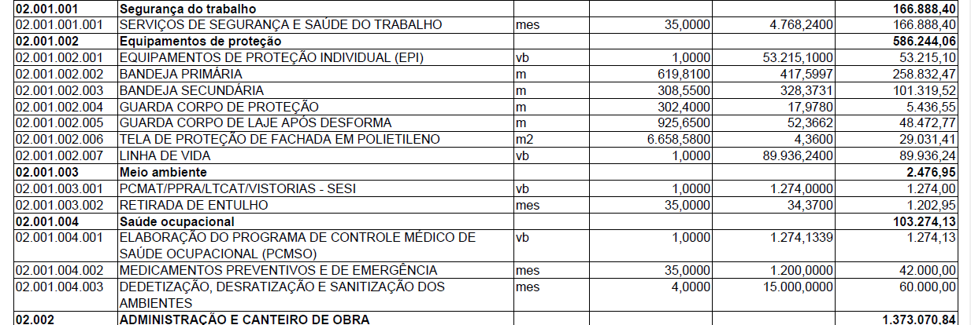
Despesas de Seguros |  |  |  | vb |  | 30,415.38 | 401,578.00 | 6.50 | 25,000.00 | 1.68 | 20,000.00 | 1.54 | 20,288.13 | 2.07
Licenciamentos, Taxas, Impostos |  |  |  | vb |  | 407,183.56 | 2,254,516.00 | 36.50 | 4,500.00 | 0.30 | 358,975.27 | 27.71 | 66,843.03 | 6.82
DOCUMENTOS |  |  |  |  |  | 120,045.23 | 287,069.00 | 4.65 | - | - | 67,000.00 | 5.17 | 80,074.41 | 8.17
SEGURANÇA DO TRABALHO
Serviço segurança do trabalho terceirizado |  |  |  | mês |  | 2,500.00 |  | - | - | - |  | - | 166,888.40 | 17.03
Placas de Sinalização de Obra |  |  |  | vb |  | 7,940.06 |  | - | 4,000.00 | 0.27 | 7,000.00 | 0.54 | 2,450.26 | 0.25
MEIO AMBIENTE | SAÚDE OCUPACIONAL |  |  |  |  |  | 158,538.95 | 377,819.00 | 6.12 | 14,400.00 | 0.97 | 61,000.00 | 4.71 | 105,751.08 | 10.79 | ----->
EQUIPE
Engenheiro Civil |  |  |  | mês |  |  |  |  | 8,009.89 |  | 6,000.00 |  | 14,000.00
Mestre Geral |  |  |  | mês |  |  |  |  | 9,007.00 |  | 5,136.00 |  | 3,730.00
Almoxarife |  |  |  | mês |  |  |  |  | 6,953.00 |  |  |  | 4,375.00
Auxiliar de Engenharia |  |  |  | mês |  |  |  |  | 11,435.00
Estagiário de Engenharia |  |  |  | mês |  |  |  |  | 1,869.00
Operador de Guincho |  |  |  | mês |  |  |  |  | -
Servente |  |  |  | mês |  |  |  |  | -
Serviço de vigilância |  |  |  | vb |  |  |  | - | 75,600.00 | 5.08 |  |  |  | -
CANTEIRO DE OBRA
Limpeza da camada vegetal |  |  |  | m2 |  | 18,854.20 |  | - | 32.100,0000 | 2.16 | 9,602.01 | 0.74 |  | -
Demolições |  |  |  |  |  | - |  | - |  | - |  | - |  | -
Locação da obra |  |  |  | m |  |  |  | - |  | - |  | - |  | -
Instalações Provisórias: Redes de Água Fria, Esgoto e Drenagem |  |  |  | vb |  | 14,178.68 | 8,000.00 | 0.13 | 1,200.00 | 0.08 | 12,500.00 | 0.96 | 49,000.00 | 5.00
Instalações Provisórias: Redes Elétrica, Comunicação e Dados |  |  |  | vb |  | 25,521.62 | 14,744.74 | 0.24 | 28,191.00 | 1.89 | 12,500.00 | 0.96 | 73,500.00 | 7.50
Locação de banheiro químico |  |  |  | mês |  | - |  | - | 900.00 | 0.06 |  | - |  | -
Galpão provisório |  |  |  | vb |  | 351,344.82 | 100,000.00 | 1.62 | 178,004.28 | 11.96 |  | - | 147,015.00 | 15.00
Despesas de Consumo e manutenção |  |  |  | vb |  | 239,808.46 | 495,562.07 | 8.02 | 567,246.00 | 38.10 | 152,528.57 | 11.77 | 159,960.71 | 16.32

CREMALHEIRA
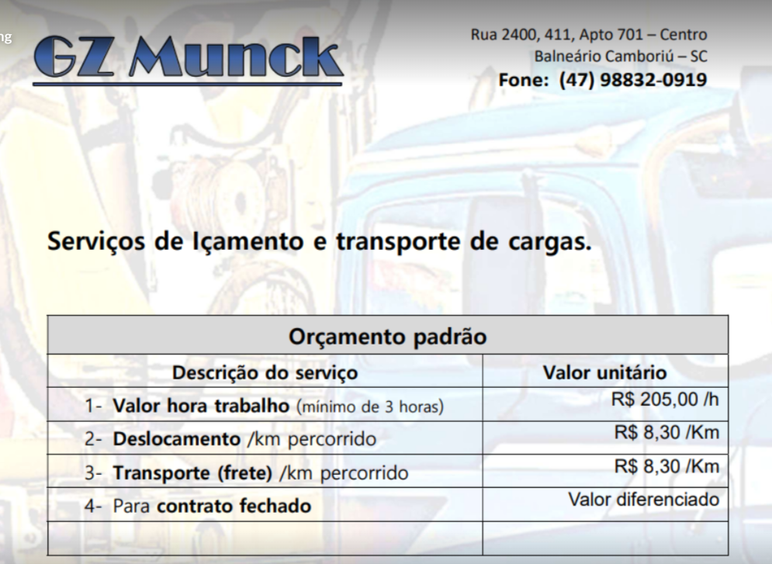
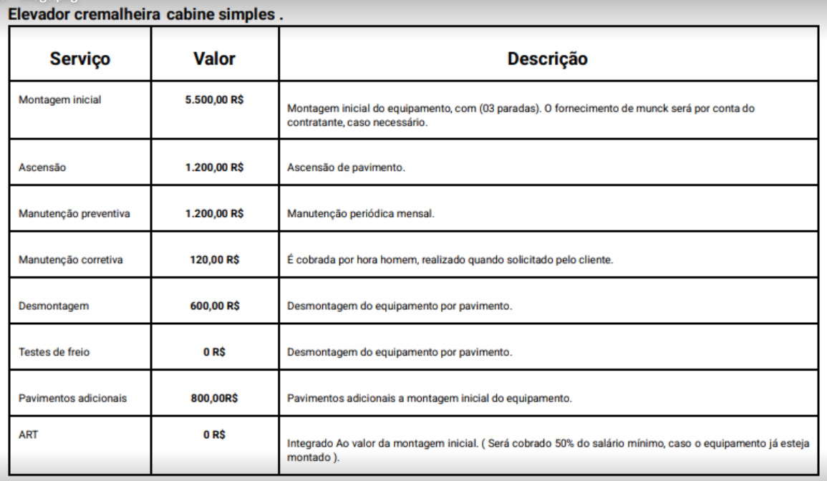

Manutenção inicial de elevador cremalheira
Manutenção periódica de elevador cremalheira | 1360
Montagem e desmontagem de elevador cremalheira | 16300
Mobilização e desmobilização de Cremalheira | 1328 | Considerado 40km

